COMP 3-LUNINÁRIA SOLAR C POSTE
PREFEITURA MUNICIPAL DE CONCEIÇÃO DO RIO VERDE |  |  |  |  |  | DATA: 14/06/2021
OBRA: CONSTRUÇÃO DE PRAÇA PÚBLICA
LOCAL: RUA CORONEL JOSÉ BERNARDINHO DE OLIVEIRA, S/N, BAIRRO MATADOURO, CONCEIÇÃO DO RIO VERDE/MG
REGIÃO/MÊS DE REFERÊNCIA: SEINFRA REGIÃO SUL JANEIRO/2021 COM DESONERAÇÃO E SINAPI MG MARÇO/2021 DESONERADO

COMPOSIÇÕES DE CUSTOS

 |  |  | COTAÇÕES
 |  |  |  | EMPRESA/FORNECEDOR |  |  | MÉDIA ARITMÉTICA | PREÇO ADOTADO
 |  |  | DESCRIÇÃO | SUBMARINO | CASAS BAHIA | RCA LÂMPADAS
 |  |  | LUMINÁRIA SOLAR PARA ILUMINAÇÃO PÚBLICA LED 150W PARA POSTE (INCLUSIVE FRETE) | R$ 386.91 | R$ 303.30 | R$ 405.71 | R$ 365.31 | R$ 365.31

COMPOSIÇÃO | 002 | FORNECIMENTO E INSTALAÇÃO DE CONJUNTO DE POSTE CONICO CONTINUO EM ACO GALVANIZADO, CURVO, BRACO SIMPLES, H = 7 M, DIAMETRO INFERIOR = *125* MM, ENGASTADO, ALTURA LIVRE 7,00 M, COM UMA LUMINÁRIA SOLAR PARA ILUMINAÇÃO PÚBLICA LED 150W PARA POSTE, INCLUSIVE ESCAVAÇÃO E CONCRETAGEM PARA ENGASTAMENTO DO POSTE |  | cj
FONTE | TIPO | CÓDIGO | DESCRIÇÃO | UNIDADE | ÍNDICE/ CONSUMO | PREÇO UNITÁRIO | PREÇO TOTAL
SEINFRA | SERV. | ED-49748 | PERFURAÇÃO DE ESTACA BROCA A TRADO MANUAL D = 250 MM | m | 1.00000 | R$ 28.20 | R$ 28.20
SINAPI | MAT. | 00005052 | POSTE CONICO CONTINUO EM ACO GALVANIZADO, CURVO, BRACO SIMPLES, H = 7 M, DIAMETRO INFERIOR = *125* MM | un | 1.00000 | R$ 1,200.00 | R$ 1,200.00
SEINFRA | SERV. | ED-49784 | FORNECIMENTO DE CONCRETO NÃO ESTRUTURAL, PREPARADO EM OBRA COM BETONEIRA, COM FCK 15 MPA, INCLUSIVE LANÇAMENTO, ADENSAMENTO E ACABAMENTO (FUNDAÇÃO) | m³ | 0.03680 | R$ 450.53 | R$ 16.58
COTAÇÃO | MAT. | - | LUMINÁRIA SOLAR PARA ILUMINAÇÃO PÚBLICA LED 150W PARA POSTE (INCLUSIVE FRETE) | un | 1.00000 | R$ 365.31 | R$ 365.31
SEINFRA | SERV. | ED-50362 | AJUDANTE DE ELETRICISTA COM ENCARGOS COMPLEMENTARES | H | 1.00000 | R$ 15.09 | R$ 15.09
SEINFRA | SERV. | ED-50373 | ELETRICISTA COM ENCARGOS COMPLEMENTARES | H | 1.00000 | R$ 19.82 | R$ 19.82
 |  |  |  |  |  | TOTAL | R$ 1,645.00

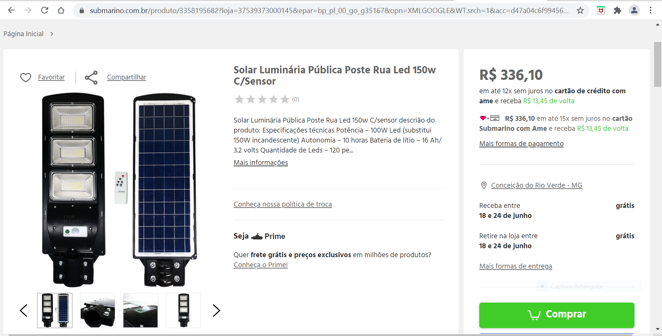
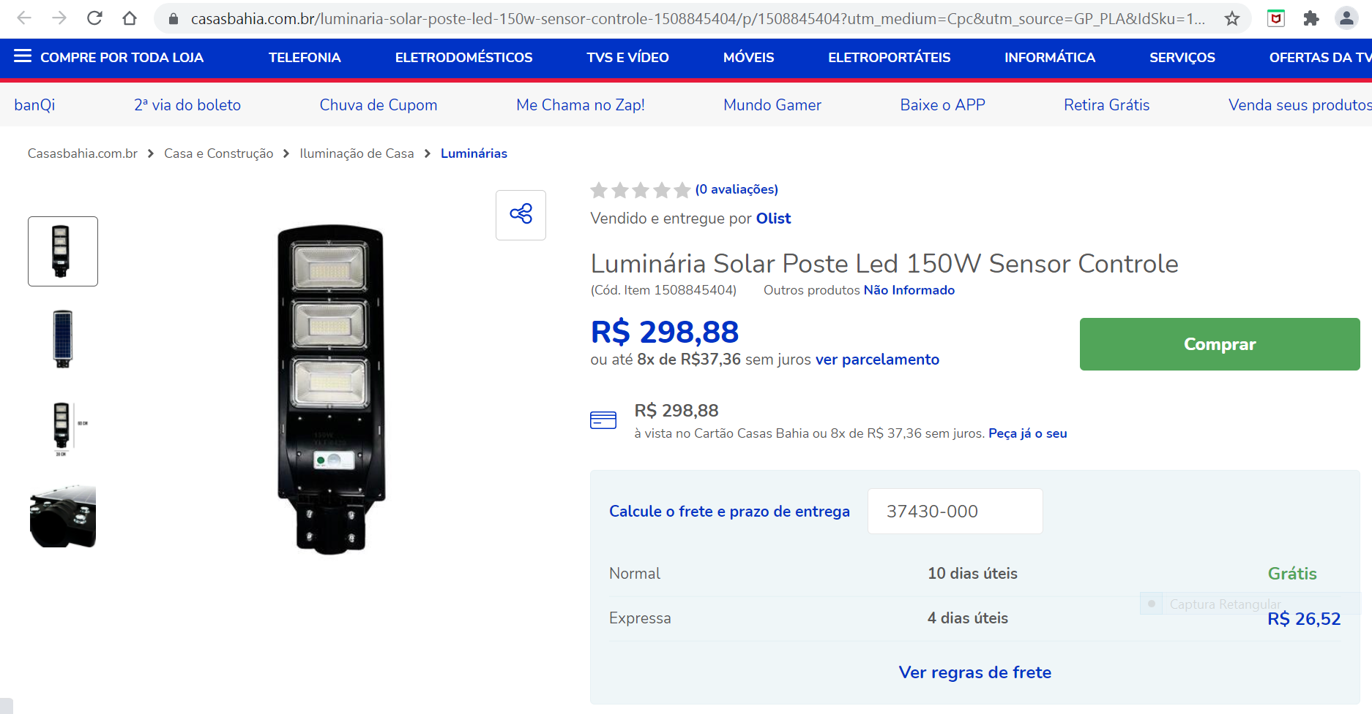

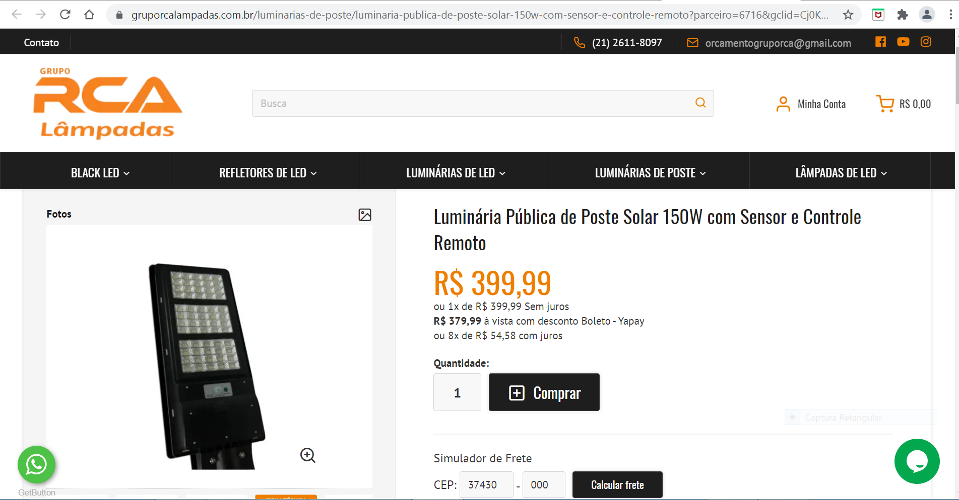

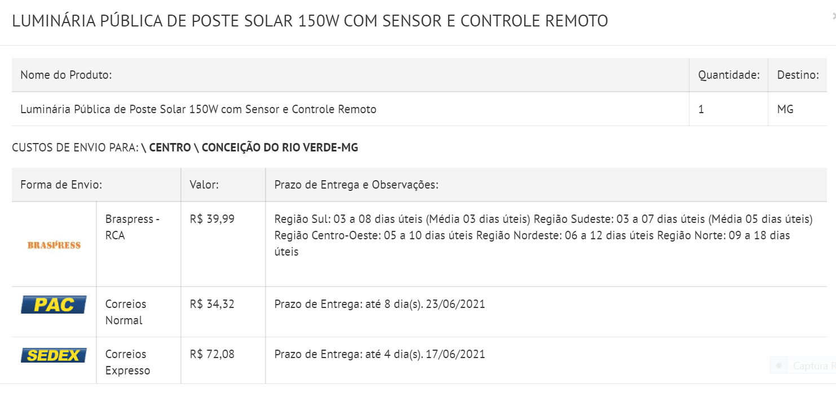

 |  |  | ___________________________________________ |  |  | ___________________________________________
 |  |  | Wanderson Soares da Silva |  |  | Pedro Paulo
 |  |  | Engenheiro Civil - CREA/SP nº 5069777653/D |  |  | Prefeito Municipal de Conceição do Rio Verde

MM CALC AUX-ÁREAS E PERÍMETROS
PREFEITURA MUNICIPAL DE CONCEIÇÃO DO RIO VERDE |  |  |  | DATA: 14/06/2021
OBRA: CONSTRUÇÃO DE PRAÇA PÚBLICA
LOCAL: RUA CORONEL JOSÉ BERNARDINHO DE OLIVEIRA, S/N, BAIRRO MATADOURO, CONCEIÇÃO DO RIO VERDE/MG

MEMÓRIA DE CÁLCULO AUXILIAR - PERÍMETROS E ÁREAS

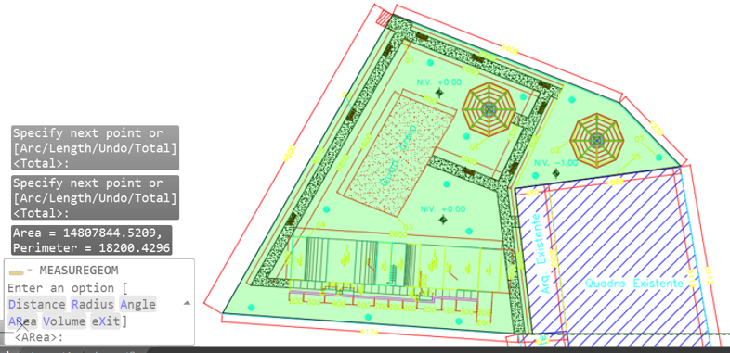
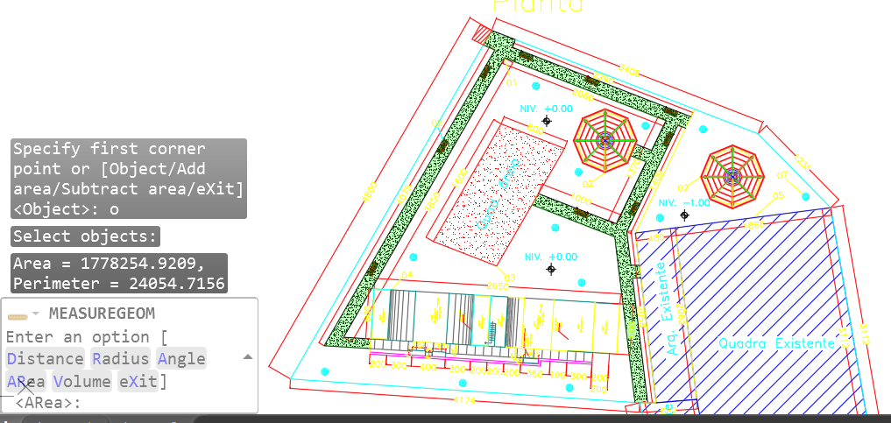

 |  | Área total de intervenção (m²) = | 1480.78 |  | Área total de passeio interno = | 177.83
 |  | Perímetro total da área de intervenção (m) = | 182.00 |  | Perímetro total de passeio interno = | 240.55

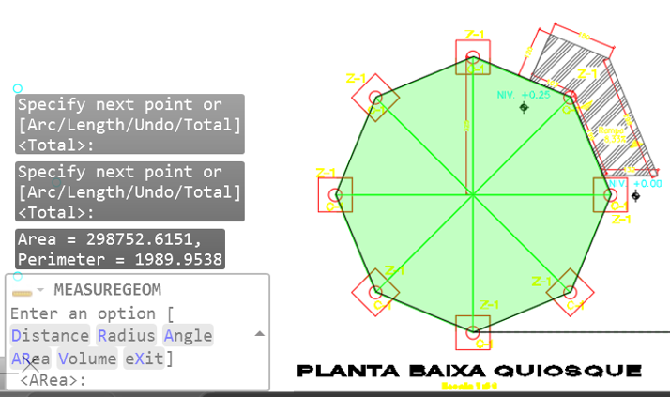
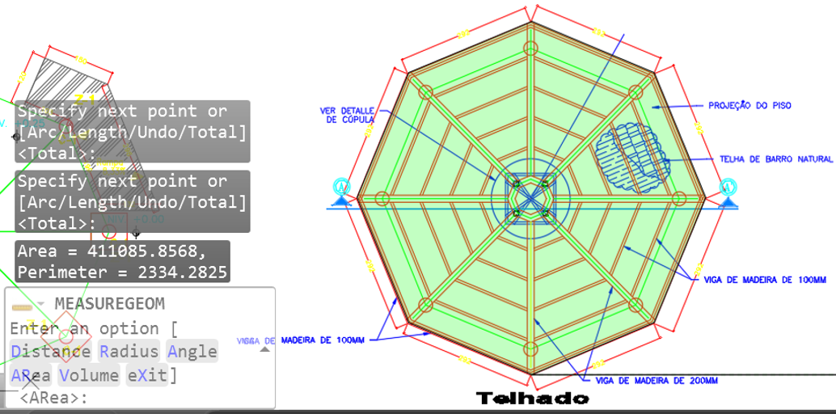

 |  | Área do piso do quiosque = | 29.88 |  | Área da cobertura do quiosque = | 41.11
 |  | Extensão no eixo das cintas de fundação do quiosque = | 19.90 |  | Perímetro da cobertura do quiosque = | 23.34

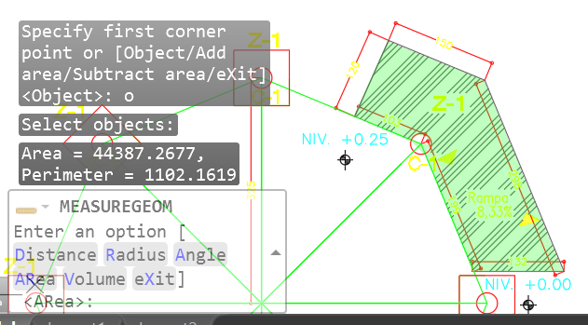

 |  | Área do piso da rampa do quiosque = | 4.44

 | ___________________________________________ |  |  | ___________________________________________
 | Wanderson Soares da Silva |  |  | Pedro Paulo
 | Engenheiro Civil - CREA/SP nº 5069777653/D |  |  | Prefeito Municipal de Conceição do Rio Verde

